상품제안서
멀티툴 멀티소켓 48 in 1 멀티렌치 | 상품코드: S15364

 |  |  |  |  |  |  | 02-713-8555 | www.synergygift.co.kr
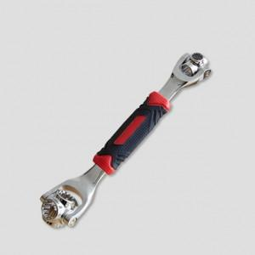

【상세/제작정보】

【인쇄/포장옵션】 | 레이저 / 포장불가능

【공급단가】 | 수량 | 100~ | 300~ | 500~ | 1,000~ | 3,000~
*VAT별도 | 단가 | 6,610원 | 6,370원 | 6,120원 | 5,880원 | 5,730원

【상품 URL】 | https://www.synergygift.co.kr:443/src/goods_detail.php?gdno=19420

